移行支援加算
（参考様式）

移行支援加算 算出表 （通所リハビリテーション）
※ 下記の着色されている欄に、数値を入力してください。

【利用者数】 |  |  |  |  |  |  |  |  |  |  |  |  |  | 単位：人
 |  | ＜評価対象期間＞ |  |  |  |  |  |  |  |  |  |  |  | 計
 |  | １月 | ２月 | ３月 | ４月 | ５月 | ６月 | ７月 | ８月 | ９月 | １０月 | １１月 | １２月
Ａ：新規終了者数 ※１ |  |  |  |  |  |  |  |  |  |  |  |  |  | 0
Ｂ：Ａの終了者のうち、社会参加移行者数 ※２ |  |  |  |  |  |  |  |  |  |  |  |  |  | 0
Ｃ：新規利用者数 ※３ |  |  |  |  |  |  |  |  |  |  |  |  |  | 0

※１ 入院、入所、死亡を含む。
※２ 通所介護等の社会参加への移行に資する取組（指定通所リハビリテーション及び指定介護予防通所リハビリテーションを除く。）を実施した者
※３ 12月以上の期間を空けて再度利用した者は新規利用者数に含む。

① 終了者数の状況（社会参加への移行状況） （以下自動計算で入力されます）
 | Ｂ |  | Ａ
 | 0 | ÷ | 0 | ＝ | #DIV/0! |  | ＞ | 0.03
 |  |  |  |  | ＊小数点第3位以下を切り上げ
② 事業所の利用状況（通所リハビリテーションの利用の回転）
ア | 平均利用月数の算出
 | 利用者ごとの利用者延月数の合計 |  |  |  | Ａ |  | Ｃ |  |  |  | 平均利用月数
 |  |  | ÷ | {（ | 0 | ＋ | 0 | ）÷ | ２ } | ＝ | #DIV/0!
イ | 事業所の利用状況（通所リハビリテーションの利用の回転）
 | 月数 |  | 平均利用月数
 | １２ | ÷ | #DIV/0! |  | ＝ | #DIV/0! |  | ≧ | 0.27
 | ※固定 |  |  |  |  | ＊小数点第3位以下を切り上げ
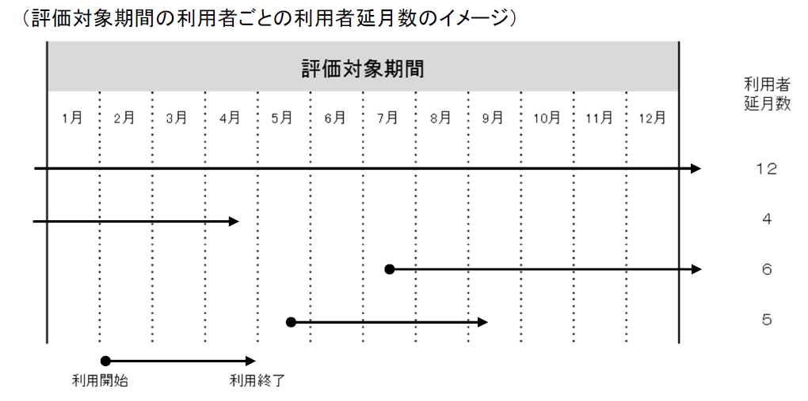

 |  |  | ※【例】 利用者ごとの利用者延月数の合計 ＝ １２＋４＋６＋５ （計）２７

